Лист 1
Прайс-лист
МИР ПРЯЖИ

В валюте: руб. (курс 1).
Цены указаны на 07.08.2020

№ | Номенклатура/ Характеристика номенклатуры | Описание | Изображение | Артикул | Цена | Ед. | Остаток | Ссылка на сайт
 | Набор для вышивания гладью Люкс "Аромат любви" 30х45см | Набор для вышивания гладью Люкс "Аромат любви" 30х45см | 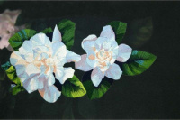 | N0022 | 800.00 |  |  | Изображение
 | Набор для вышивания гладью Люкс "Аромат любви" 30х45см |  |  |  | 800.00 | шт | 3 | Изображение
 | Набор для вышивания гладью Люкс "Буйство фантазий" 35х45см | Набор для вышивания гладью Люкс "Буйство фантазий" 35х45см | 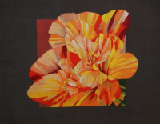 | N0011 | 800.00 |  |  | Изображение
 | Набор для вышивания гладью Люкс "Буйство фантазий" 35х45см |  |  |  | 800.00 | шт | 3 | Изображение
 | Набор для вышивания гладью Люкс "Девять жизней" 35х45см | Набор для вышивания гладью Люкс "Девять жизней" 35х45см | 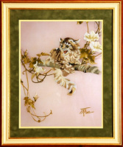 | N0034 | 850.00 |  |  | Изображение
 | Набор для вышивания гладью Люкс "Девять жизней" 35х45см |  |  |  | 850.00 | шт | 3 | Изображение
 | Набор для вышивания гладью Люкс "Дитя солнца" 35х45см | Набор для вышивания гладью Люкс "Дитя солнца" 35х45см |  | N0014 | 800.00 |  |  | Изображение
 | Набор для вышивания гладью Люкс "Дитя солнца" 35х45см |  |  |  | 800.00 | шт | 1 | Изображение
 | Набор для вышивания гладью Люкс "Загадка Венеции" 35х45см | Набор для вышивания гладью Люкс "Загадка Венеции" 35х45см |  | N0036 | 850.00 |  |  | Изображение
 | Набор для вышивания гладью Люкс "Загадка Венеции" 35х45см |  |  |  | 850.00 | шт | 3 | Изображение
 | Набор для вышивания гладью Люкс "Лесная фея" 35х45см | Набор для вышивания гладью Люкс "Лесная фея" 35х45см | 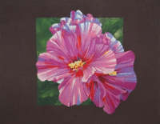 | N0009 | 850.00 |  |  | Изображение
 | Набор для вышивания гладью Люкс "Лесная фея" 35х45см |  |  |  | 850.00 | шт | 8 | Изображение
 | Набор для вышивания гладью Люкс "Лунная соната" 30х45см | Набор для вышивания гладью Люкс "Лунная соната" 30х45см | 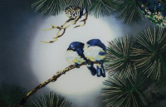 | N0032 | 800.00 |  |  | Изображение
 | Набор для вышивания гладью Люкс "Лунная соната" 30х45см |  |  |  | 800.00 | шт | 2 | Изображение
 | Набор для вышивания гладью Люкс "Магия соблазна" 55х22см | Набор для вышивания гладью Люкс "Магия соблазна" 55х22см |  | N0016 | 850.00 |  |  | Изображение
 | Набор для вышивания гладью Люкс "Магия соблазна" 55х22см |  |  |  | 850.00 | шт | 1 | Изображение
 | Набор для вышивания гладью Люкс "Ожившая радуга" 35х45см | Набор для вышивания гладью Люкс "Ожившая радуга" 35х45см | 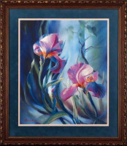 | N0004 | 850.00 |  |  | Изображение
 | Набор для вышивания гладью Люкс "Ожившая радуга" 35х45см |  |  |  | 850.00 | шт | 2 | Изображение
 | Набор для вышивания гладью Люкс "Отражение стихий" 35х45 см | Набор для вышивания гладью Люкс "Отражение стихий" 35х45 см |  | N0015 | 850.00 |  |  | Изображение
 | Набор для вышивания гладью Люкс "Отражение стихий" 35х45 см |  |  |  | 850.00 | шт | 5 | Изображение
 | Набор для вышивания гладью Люкс "Очаровашки" 35х45см | Набор для вышивания гладью Люкс "Очаровашки" 35х45см |  | N0020 | 850.00 |  |  | Изображение
 | Набор для вышивания гладью Люкс "Очаровашки" 35х45см |  |  |  | 850.00 | шт | 6 | Изображение
 | Набор для вышивания гладью Люкс "Принцесса Востока" 35х45см | Набор для вышивания гладью Люкс "Принцесса Востока" 35х45см | 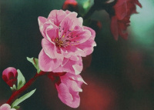 | N0005 | 800.00 |  |  | Изображение
 | Набор для вышивания гладью Люкс "Принцесса Востока" 35х45см |  |  |  | 800.00 | шт | 2 | Изображение
 | Набор для вышивания гладью Люкс "Радость бытия" 35х45см | Набор для вышивания гладью Люкс "Радость бытия" 35х45см | 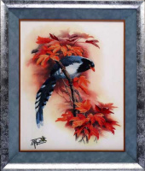 | N0006 | 800.00 |  |  | Изображение
 | Набор для вышивания гладью Люкс "Радость бытия" 35х45см |  |  |  | 800.00 | шт | 1 | Изображение
 | Набор для вышивания гладью Люкс "Сон в летнюю ночь" 35х45см | Набор для вышивания гладью Люкс "Сон в летнюю ночь" 35х45см | 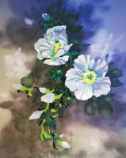 | N0018 | 800.00 |  |  | Изображение
 | Набор для вышивания гладью Люкс "Сон в летнюю ночь" 35х45см |  |  |  | 800.00 | шт | 4 | Изображение
 | Набор для вышивания гладью Люкс "Таинство ночи" 35х45см | Набор для вышивания гладью Люкс "Таинство ночи" 35х45см |  | N0023 | 850.00 |  |  | Изображение
 | Набор для вышивания гладью Люкс "Таинство ночи" 35х45см |  |  |  | 850.00 | шт | 2 | Изображение
 | Набор для вышивания гладью Люкс "Утренняя звезда" 35х45см | Набор для вышивания гладью Люкс "Утренняя звезда" 35х45см | 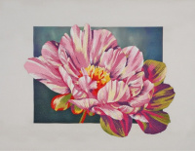 | N0013 | 800.00 |  |  | Изображение
 | Набор для вышивания гладью Люкс "Утренняя звезда" 35х45см |  |  |  | 800.00 | шт | 2 | Изображение
 | Набор для вышивания гладью Люкс "Фламенко" 35х45см | Набор для вышивания гладью Люкс "Фламенко" 35х45см | 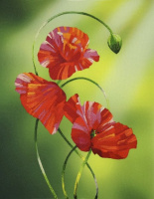 | N0025 | 850.00 |  |  | Изображение
 | Набор для вышивания гладью Люкс "Фламенко" 35х45см |  |  |  | 850.00 | шт | 3 | Изображение
 | Набор для вышивания гладью Люкс "Центр мироздания" 35х45см | Набор для вышивания гладью Люкс "Центр мироздания" 35х45см | 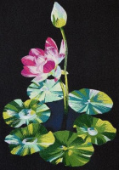 | N0021 | 800.00 |  |  | Изображение
 | Набор для вышивания гладью Люкс "Центр мироздания" 35х45см |  |  |  | 800.00 | шт | 3 | Изображение
 | Набор для вышивания гладью Люкс "Вера, Надежда, Любовь" 35х45см | Набор для вышивания гладью Люкс "Вера, Надежда, Любовь" 35х45см | 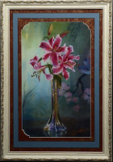 | N0001 | 800.00 |  |  | Изображение
 | Набор для вышивания гладью Люкс "Вера, Надежда, Любовь" 35х45см |  |  |  | 800.00 | шт | 1 | Изображение
 | Рама гобеленовая (60х40 см) | Рама гобеленовая (60х40 см) | 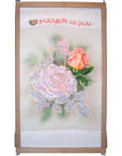 | РГ001 | 350.00 |  |  | Изображение
 | Рама гобеленовая (60х40 см) |  |  |  | 350.00 | шт | 2 | Изображение

